결과보고서
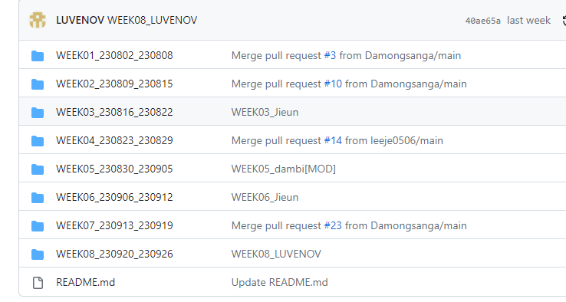
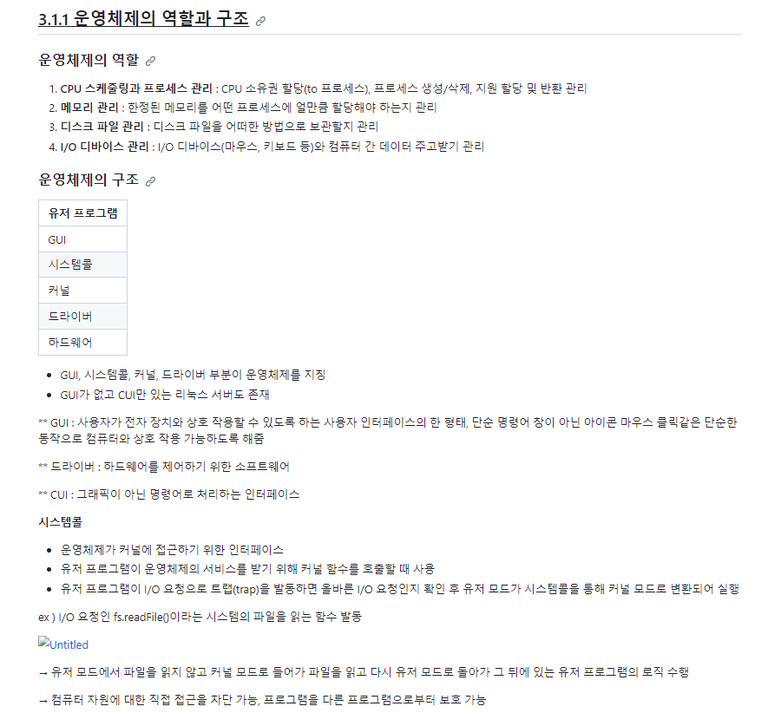
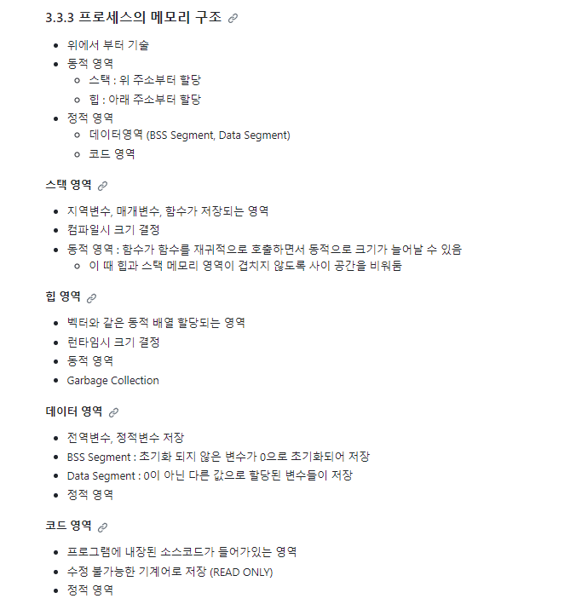
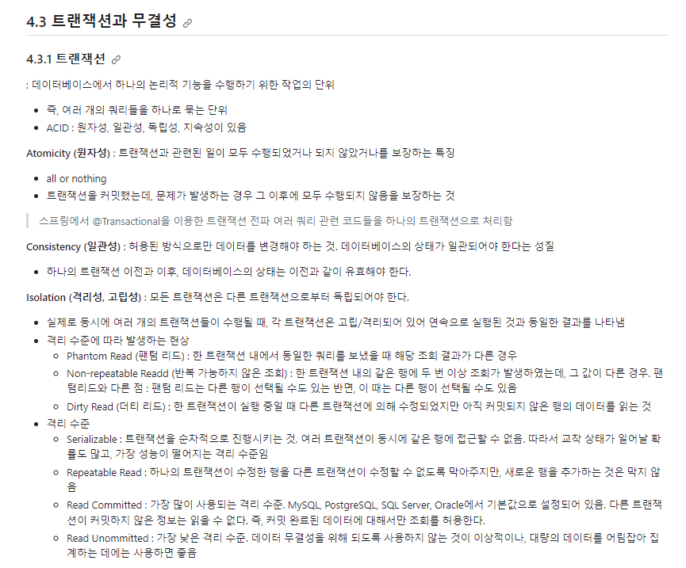
■ 23년 9월 온라인스터디 결과보고서

주제 | 면접 대비 CS 기초 다지기
스터디장 | 이담비 | 지역/반 | 서울/8반
기간 | 2023.09.01 ~ 2023.09.27 (9月)
참석명단 | 서울 8반 이담비 서울 8반 이승연 서울 8반 정덕주 서울 8반 이지은
진행방식 | ■ 온라인 □ 오프라인
스터디 목표 | 두 달 안에 CS 면접 준비하기!
활동내용 | [진행 계획] CS 단계 별 범위 지정 및 개인 공부 정리한 내용 공유 (git) 피드백 및 질문 [주차별 진행 내역] 23.08.30 ~ 23.09.05 | 3.1 운영체제와 컴퓨터 3.2 메모리 23.09.05 ~ 23.09.12 | 3.3 프로세스와 스레드 3.4 CPU 스케줄링 알고리즘 23.09.13 ~ 23.09.19 | 4.1 데이터베이스의 기본 4.2 ERD와 정규화 과정 4.3 트랜잭션과 무결성 23.09.20 ~ 23.09.26 | 4.4 데이터베이스의 종류 4.5 인덱스 4.6 조인의 종류 4.7 조인의 원리 [활동 내용 및 사진] CS스터디 기록 github https://github.com/damdam6/CSstudy02.git (사진 보고서 하단 첨부) [활동 소감] 이담비 : 빠른 시간 내에 책 한 권을 마무리할 수 있어 뿌듯합니다. 두 달 간 꾸준히 공부할 수 있어서 좋았습니다. 이승연 : 스터디를 통해 해이해질 수도 있는 CS 공부를 꾸준히 진행할 수 있었어서 좋았습니다. 빠른 시간 내에 모든 내용을 훑는 것이 목적이었기에 알고 있던 내용은 복습하고, 새로운 내용은 감을 익히는 식으로 진행하였습니다. 새로 알게 된 내용들과 부족한 부분들의 내용은 개인 공부를 통해 보다 자세히 공부할 것입니다. 세부적인 내용에 대해 서로 자료를 공유하고 설명해주는 스터디를 진행한다면 다시 참여할 의사가 있습니다. 이지은 :스터디를 통해서 빠르게 CS지식을 훑을 수 있어서 좋았습니다. 혼자였다면 강의 진도나 실습 문제 등에 밀려 시작도 하지 못했을텐데 스터디를 통해서 끝까지 잘 마무리할 수 있었습니다. 빠르게 훑어보느라 부족하게 익힌 내용은 개인 공부를 통해 다시 한번 정리하고 복습할 예정입니다. 다들 열심히 참여해줘서 동기 부여가 되고 끝까지 할 수 있었던 것 같아 모두에게 감사인사를 전합니다! 정덕주 : 취직을 위해 필요한 전체적인 CS 지식을 훑을 수 있어서 좋았습니다. 어느 정도까지 알아야 하는지 감을 잡을 수 있었다는데에 큰 의미가 있었습니다. 보다 자세하게 공부하기 위해서 현재 CS 강의를 따로 수강중이며 스터디에서 훑은 내용을 바탕으로 보다 깊게 공부해볼 예정입니다. 멤버들 모두 고생했다고 말하고 싶습니다~

